2017 (2)
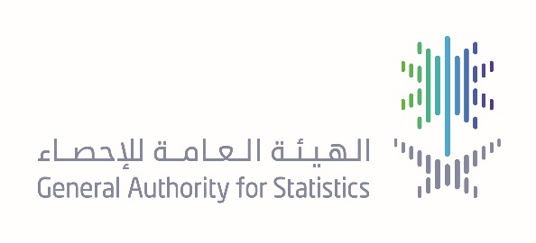

مسح المال والتأمين 2017 Finance and Insurance Survey
البيانات المالية بآلاف الريالات Financial data in thousands SR
النشاط الاقتصادي | عدد المنشآت | المشتغلون Employees |  |  | تعويضات المشتغلين | النفقات التشغلية | الإيرادات التشغلية | Economic Activity
 |  | سعودي | غير سعودي | جملة
 | Establishments | Saudi | Non-Saudi | Total | Comensation | Expendetures | Revenues
أنواع الوساطة المالية ( البنوك ) | 3,025 | 61,927 | 14,771 | 76,698 | 17,351,589 | 33,279,305 | 126,569,695 | Activities of monetary intermediation
أنشطة الشركات القابضة | 42 | 470 | 838 | 1,308 | 230,341 | 454,467 | 1,934,960 | Activities of holding companies
التأجير المالي | 266 | 464 | 2,068 | 2,532 | 463,008 | 864,600 | 3,010,136 | Financial leasing
أشكال منح القروض الأخرى | 1,424 | 4,844 | 1,958 | 6,802 | 959,225 | 1,850,608 | 6,419,375 | Other credit granting
أنشطة الخدمات المالية الأخرى عدا التأمين | 142 | 1,874 | 1,325 | 3,199 | 117,136 | 868,459 | 3,046,909 | Other financial service activities, except insurance
التأمين | 1,201 | 9,642 | 7,512 | 17,154 | 3,327,619 | 9,192,494 | 18,163,974 | Activities of insurance
إعادة التأمين | 44 | 493 | 831 | 1,324 | 292,808 | 498,372 | 1,908,548 | Reinsurance
إدارة الأسواق المالية | 13 | 44 | 246 | 290 | 11,340 | 20,248 | 58,054 | Administration of financial markets
أنشطة الوساطة المتعلقة بعقود الأوراق المالية | 133 | 481 | 338 | 819 | 34,217 | 50,089 | 150,732 | Security and commodity contracts brokerage
الأنشطة الأخرى المساعدة لأنشطة الخدمات المالية | 263 | 1,347 | 1,004 | 2,351 | 99,132 | 168,934 | 547,329 | Other activities auxiliary to financial service activities
تقييم المخاطر والأضرار | 21 | 243 | 30 | 273 | 6,287 | 11,026 | 39,412 | Risk and damage evaluation
أنشطة وكلاء وسماسرة التأمين | 37 | 165 | 125 | 290 | 8,143 | 15,239 | 55,879 | Activities of insurance agents and brokers
أنشطة أخرى مساعدة للتأمين | 17 | 116 | 158 | 274 | 8,356 | 16,158 | 51,690 | Other activities auxiliary to insurance
أنشطة إدارة الأموال | 36 | 198 | 216 | 414 | 10,971 | 22,167 | 60,750 | Fund management activities
الجملة | 6,664 | 82,308 | 31,420 | 113,728 | 22,920,172 | 47,312,166 | 162,017,443 | Total
المصدر- الهيئه العامه للإحصاء ( مسح المال والتامين 2017)

